상품제안서
튼튼한 국산 효도 지팡이 어르신 높이조절 실버용품 | 상품코드: F28649

 |  |  |  |  |  |  | 02-412-0044 | www.easy1.co.kr
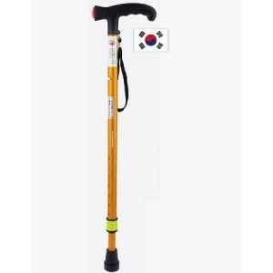

【상세/제작정보】 | 기본수량 미만 인쇄시 비용 추가.

【인쇄/포장옵션】 | 레이저 / 포장불가능

【공급단가】 | 수량 | 100~ | 300~ | 500~ | 1,000~ | 3,000~
*VAT별도 | 단가 | 10,560원 | 10,380원 | 10,120원 | 9,940원 | 9,680원

【상품 URL】 | https://dev.easy1.co.kr:443/src/goods_detail.php?gdno=28649

